Um vottunina

Um hjólavottun vinnustaða
Hjólavottun vinnustaða er tæki til að innleiða markvisst bætta hjólreiðamenningu. Fulltrúar fyrirtækja fylgja skýrum gátlistum og fá viðurkenningu eftir stigagjöf: platínu, gull, silfur eða brons. Með þessum hætti hvetur vottunin vinnustaði til að bæta aðbúnað fyrir bæði viðskiptavini og starfsmenn sem leiðir til þess að fleiri velji umhverfisvæna og heilbrigða ferðamáta í daglegu lífi.
Upphaf
Samfélagsverkefnið Hjólum.is hefur útbúið þennan staðal. Horft var til Grænna skrefa í ríkisrekstri þegar uppbyggingin var ákveðin og stuðst var við reynslu hjólavottunar frá nágrannalöndum okkar og reynslu úr röðum íslenskra hjólreiðamanna. Hjólafærni á Íslandi sinnir utanumhaldi og afgreiðslu á hjólavottun vinnustaða.
Ávinningur
Fyrirtæki sem njóta þess að starfsmenn nota virkar samgöngur í og úr vinnu, finna að það dregur úr þörfinni á landrými fyrir bílastæði. Á tímum efldrar umhverfisvitundar og sjálfbærni, er hvatning til hjólreiða jákvæð skilaboð frá fyrirtækjum um samfélagsábyrgð. Hjólreiðar efla lýðheilsu og draga úr mengun í umferð.
Fyrir hverja?
Öll fyrirtæki og stofnanir geta sótt um hjólavottun. Sama af hvaða stærð þau eru og hvar þau eru stödd á landinu. Hjólavottun fer einkar vel með samgöngustefnum fyrirtækja.
Hvað kostar hjólavottunin?
Alla jafna er aðeins gert ráð fyrir einni úttektarheimsókn og er hún gerð eftir að umsókn hefur verið send til Hjólafærni. Umfram heimsóknir kosta 12.000 kr. Verð fyrir eina starfsstöð: Fyrirtæki með 30 eða færri starfsmenn, greiða 20.520 kr. Fyrirtæki með fleiri en 30 starfsmenn, greiða 31.920 kr. Verð vegna fleiri starfsstöðva: 10.000 per starfsstöð (án úttektar) Hver útgefin vottun gildir í 2 ár frá útgáfudegi. Eingöngu er hægt að endurnýja vottunina ef vinnustaðurinn hefur bætt sig, farið úr bronsi í silfur, silfri í gull eða hefur þegar náð Gull vottun. 24% virðisaukaskattur leggst ofan á þessi verð.
Einfalt umsóknarferli
1. Vinnustaður skipar tengilið fyrir Hjólavottunina og teymi sem tryggir innleiðingu. 2. Vinnustaður stefnir á að ná sem hæstu skori í hverjum lið gátlistans. Gott er að hafa myndir til staðfestingar á aðbúnaði í hverjum lið. Mælt er með því að vinnustaðir deili reynslu sín á milli og létti sér þannig verkið, t.d. vinnustaðir sem deila húsnæði, eru nágrannar eða svipaðir að eðli/stærð. 3. Tengiliður vinnustaðar sendir útfylltan gátlista ásamt umsókn til hjolafaerni@hjolafaerni.is. 4. Verkefnisstjóri Hjólafærni yfirfer innsendan gátlista, heimsækir vinnustað og metur hvort aðgerðir séu fullnægjandi. Vinnustaður fær gátlistann til baka með athugasemdum og hefur þá nokkurn tíma til úrbóta. Loks rýnir Hjólafærni úrbæturnar svo hægt sé að ljúka vottuninni. 5. Vinnustaður fær afhent viðurkenningaskjal um að vottun hafi verið náð. 6. Útgefin viðurkenning gildir í tvö ár.
Umsóknin
Tengiliður vinnustaðarins fyllir út gátlistann og sendir á hjolafaerni@hjolafaerni.is Niðurstaðan veitir ýmist brons, silfur, gull eða platínu. Eftir að umsóknin hefur verið sent inn til Hjólafærni, er hún yfirfarin og vinnustaðurinn heimsóttur til að staðfesta aðbúnað og veitt ráðgjöf til úrbóta. Einnig fær vinnustaðurinn útfyllta skýrslu sem byggir á úttekt hjólavottunarinnar. Hjólafærni á Íslandi sendir skjal með viðurkenningu á vottuninni Hjólavænn vinnustaður til upphengingar á vinnustaðnum. Auk þessa mun lógó vinnustaðarins verða birt á heimasíðunni www.hjolavottun.is þar sem allir Hjólavænir vinnustaðir verða kynntir.
Viltu vita meira?
Öll gögn vegna hjólavottunar um hjólavænan vinnustað má finna á heimasíðunni hjolavottun.is Einnig má senda fyrirspurnir á hjolafaerni@hjolafaerni.is eða hringja í s. 864 2776
Nafn vinnustaðar:
Dagsetning:
Staðsetning:
Starfseining (ef við á):
Fjöldi starfsmanna:
Nafn tengiliðar:
Netfang tengiliðar:
Reikningsupplýsingar - kennitala fyrirtækis:
Fjöldi atriða af lista sem ekki áttu við:

Hjólastæði - fjöldi
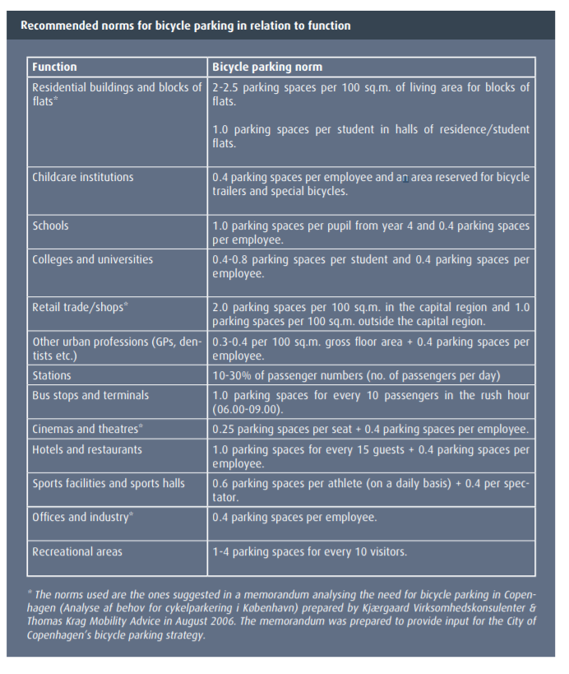
Fjöldi hjólastæða er miðuð við starfsemi starfsstöðvarinnar. Þetta eru viðmið sem unnin voru fyrir Kaupmannahafnarborg. Í Hjólavottuninni verður miðað við að 60% sé fullt hús stiga, 4 stig, 45% gefur 3 stig, 30% gefur 2 stig og 15% gefur 1 stig.

Vettvangur | Viðmið fyrir hjólastæði
Íbúðarhúsnæði | 2 - 2,5 stæði fyrir hverja 100 fm af íbúðarhúsnæði. 1 stæði fyrir hvern íbúa á stúdentagörðum.
Leikskólar | 0,4 stæði fyrir hvern starfsmann og rými þar sem hægt er að geyma hjólakerrur og sérsniðin reiðhjól.
Grunn- og framhaldsskólar | 1 stæði fyrir hvern nemanda og 0,4 stæði fyrir hvern starfsmann.
Háskólar | 0,4 - 0,8 stæði fyrir hvern nemanda og 0,4 stæði fyrir hvern starfsmann.
Smásala og verslanir | 2 stæði fyrir hverja 100 fm af verslunarhúsnæði í þéttri byggð og 1 stæði fyrir hverja 100 fm í úthverfum.
Önnur þjónusta í þéttbýli (heilsugæsla, tannlæknar o.þ.h.) | 0,3 - 0,4 stæði fyrir hverja 100 fm af starfssvæði og 0,4 stæði fyrir starfsmenn.
Stoppistöðvar og skiptistöðvar | 1 stæði fyrir hverja 10 farþega á háannatíma (07:00 - 10:00)
Kvikmyndahús og leikhús | 0,25 stæði fyrir hvert sæti og 0,4 stæði fyrir hvern starfsmann.
Hótel og veitingastaðir | 1 stæði fyrir hverja 15 gesti og 0,4 stæði fyrir hvern starfsmann.
Íþróttahús og leikvangar | 0,6 stæði fyrir hvern daglegan íþróttamann og 0,4 stæði fyrir hvern áhorfanda.
Skrifstofur og iðnaður | 0,4 stæði fyrir hvern starfsmann.
Afþreying ýmis konar | 1 - 4 stæði fyrir hverja 10 gesti.

